상품제안서
큐티메이트 캐리어결합 폴딩 보스턴백 | 상품코드: S16724

 |  |  |  |  |  |  | 02-713-8555 | www.synergygift.co.kr
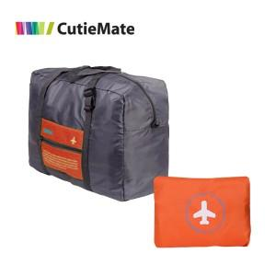

【상세/제작정보】

【인쇄/포장옵션】 | 실크 / OPP(비닐)

【공급단가】 | 수량 | 200~ | 500~ | 1,000~ | 3,000~ | 5,000~
*VAT별도 | 단가 | 3,910원 | 3,770원 | 3,620원 | 3,480원 | 3,390원

【상품 URL】 | https://www.synergygift.co.kr:443/src/goods_detail.php?gdno=142

